ПРОТОКОЛ
 КОМАНДНЫЙ ЗАЧЕТ ФЕСТИВАЛЯ ЛЫЖЕРОЛЛЕРНЫХ ДИСЦИПЛИН 2022
Итоговый протокол соревнований XI этапа ФЛРД
«SWENOR CLASSIC» - сезон «лето-осень»
ДЕТСКО-ЮНОШЕСКАЯ НОМИНАЦИЯ - ЛЫЖЕРОЛЛЕРЫ
 | Дата проведения: 09 октября 2022 г.
 | Место проведения: ЮВАО г. Москвы, Парк 850-летия Москвы, Биатлонно-лыжный комплекс «Марьино», специализированная лыжероллерная трасса

№ п/п | Название команды | Логотип команды | Состав зачетных участников | Занятые места в группах | Очки | Сумма очков | Место
1 | ДЮСШ Кольчугино |  | Измайлов Виктор | 2 | 31 | 112 | II
 |  |  | Лисова Мария | 3 | 29
 |  |  | Коротков Артем | 26 | 5
 |  |  | Мурзакова Анастасия | 6 | 25
 |  |  | Карзов Илья | 9 | 22

2 | ШСК ЛИДЕР ЮНЫЙ ЛЫЖНИК |  | Сомкин Глеб | 1 | 33 | 91 | III
 |  |  | Милованова Юлия | 2 | 31
 |  |  | Беклемищев Семен | 10 | 21
 |  |  | Арсенов Никита | 25 | 6

3 | YarSkiTeam |  | Шемякина Марья | 10 | 21

4 | СпортВектор |  | Лясковский Николай | 5 | 26
 |  |  | Денисов Максим | 13 | 18

5 | ГСОБ Лесная Троицк | 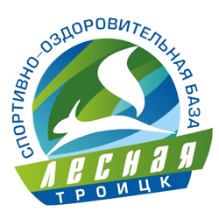 | Ляховецкий Алексей | 17 | 14 | 82 | V
 |  |  | Филиппов Роман | 7 | 24
 |  |  | Красовская Наталья | 21 | 10
 |  |  | Лосикова Варвара | 17 | 14
 |  |  | Громов Илья | 11 | 20

6 | СШОР ЩЕЛКОВО | 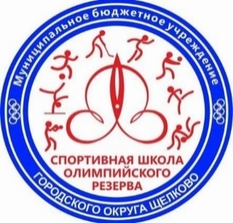 | Мамонов Глеб | 11 | 20 | 117 | I
 |  |  | Белокопытова Мария | 17 | 14
 |  |  | Мамонова София | 5 | 26
 |  |  | Юдичев Леонид | 1 | 33
 |  |  | Корнилович Николай | 7 | 24

7 | FirsaSkiTeam | 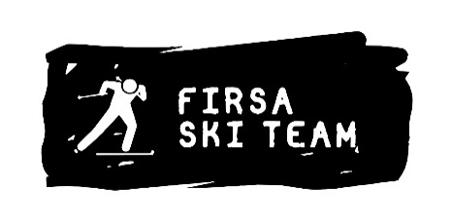 | Годовиков Дмитрий | 3 | 29 | 85 | IV
 |  |  | Кравчук Денис | 5 | 26
 |  |  | Турецков Михаил | 18 | 13
 |  |  | Ткаченко Герман | 14 | 17

РЕЙТИНГ
КОМАНДНЫЙ ЗАЧЕТ ФЕСТИВАЛЯ ЛЫЖЕРОЛЛЕРНЫХ ДИСЦИПЛИН 2022
ИТОГОВЫЙ РЕЙТИНГ КОМАНД
ДЕТСКО-ЮНОШЕСКАЯ НОМИНАЦИЯ - ЛЫЖЕРОЛЛЕРЫ

№ п/п | Название команды | Логотип команды | Очки - I этап | Очки - II этап | Очки - III этап | Очки - IV этап | Очки - V этап | Очки - VI этап | Очки - VII этап | Сумма очков | Сумма очков 60% лучших гонок команды | Итоговое место сезон "весна-лето" | Очки - VIII этап | Очки - IX этап | Очки - X этап | Очки - XI этап | Сумма очков 65% лучших гонок команды | Итоговое место сезон "лето-осень"
1 | ГСОБ Лесная Троицк |  | 122 | 132 | 129 | Количество участников менее 4 человек | DNS | DNS | DNS | 383 | 383 | VI | DNS | 89 | 63 | 82 | 234 | IV

2 | СпортВектор |  | Количество участников менее 4 человек | Количество участников менее 4 человек | Количество участников менее 4 человек | Количество участников менее 4 человек | Количество участников менее 4 человек | 98 | 126 | 224 | 224 | VIII | DNS | 101 | 82 | Количество участников менее 4 человек | 183 | VI

3 | СШОР 101 Тушино Москва |  | 131 | 101 | 171 | Количество участников менее 4 человек | DNS | DNS | DNS | 403 | 403 | V | 112 | DNS | DNS | DNS | 112 | VII

4 | СШОР ЩЕЛКОВО | 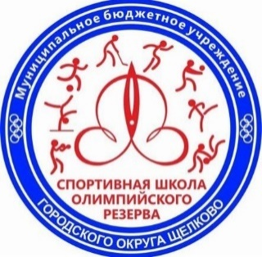 | 107 | 110 | 130 | 108 | Количество участников менее 4 человек | DNS | DNS | 455 | 455 | IV | DNS | Количество участников менее 4 человек | 87 | 117 | 204 | V

5 | Трудовые резервы |  | 174 | 184 | 147 | Количество участников менее 4 человек | 110 | DNS | DNS | 615 | 615 | III | DNS | Количество участников менее 4 человек | DNS | DNS

6 | ШСК ЛИДЕР ЮНЫЙ ЛЫЖНИК |  | 223 | 214 | DNS | 231 | 254 | 224 | 233 | 1379 | 942 | I | DNS | 140 | 161 | 91 | 392 | III

7 | YarSkiTeam |  | DNS | Количество участников менее 4 человек | Количество участников менее 4 человек | DNS | Количество участников менее 4 человек | Количество участников менее 4 человек | Количество участников менее 4 человек |  |  |  | DNS | Количество участников менее 4 человек | Количество участников менее 4 человек | Количество участников менее 4 человек

8 | BIATHLON FAMILY CLUB |  | DNS | 150 | DNS | DNS | DNS | DNS | DNS | 150 | 150 | IX | DNS | 46 | Количество участников менее 4 человек | DNS | 46 | VIII

9 | ДЮСШ Кольчугино |  | DNS | 190 | Количество участников менее 4 человек | 169 | 180 | DNS | 210 | 749 | 749 | II | Количество участников менее 4 человек | 160 | 154 | 112 | 426 | II

10 | CORSAC sport club |  | DNS | DNS | Количество участников менее 4 человек | DNS | Количество участников менее 4 человек | DNS | DNS |  |  |  | DNS | DNS | DNS | DNS

11 | МАУ «Спортивный клуб Лунёво» |  | DNS | DNS | DNS | 119 | DNS | DNS | 191 | 310 | 310 | VII | DNS | Количество участников менее 4 человек | Количество участников менее 4 человек | DNS

12 | ДЮСШ ЛЕБЕДЯНЬ |  | DNS | DNS | DNS | DNS | DNS | 126 | DNS | 126 | 126 | X | DNS | DNS | DNS | DNS

13 | FirsaSkiTeam |  | DNS | DNS | DNS | DNS | DNS | DNS | DNS |  |  |  | 231 | DNS | 178 | 85 | 494 | I

